Bestellformular
Bestellung von Werbemitteln für die Mitgliedskommunen der Arbeitsgemeinschaft Nahmobilität Hessen |  |  |  | 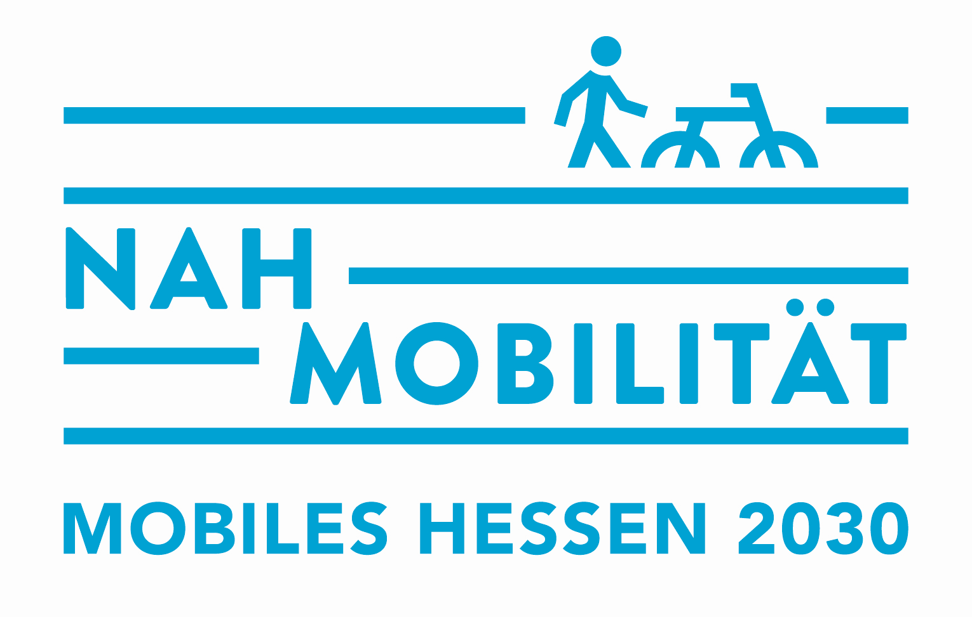

RECHNUNGSADRESSE |  |  |  | LIEFERADRESSE |  | (falls abweichend)
Institution |  |  |  | Institution
AnsprechpartnerIn |  |  |  | AnsprechpartnerIn
Straße / Nr. |  |  |  | Straße / Nr.
PLZ / Ort |  |  |  | PLZ / Ort
Telefon |  |  |  | Telefon
E-Mail |  |  |  | E-Mail

Bitte beachten Sie: Wenn Sie über die Förderrichtlinie Nahmobilität eine Förderung bei der Bestellung der Werbemittel in Anspruch nehmen möchten und förderberechtigt sind, sind zwingend die Verfahrensschritte, wie in den Hinweisen zur Beantragung der Fördermittel beschrieben, einzuhalten. Dazu dient das von Ihnen ausgefüllte Bestellformular auf Seite 2 als Bestellanfrage.
Sie erhalten von der Servicestelle daraufhin eine Bestätigung über Ihre Anfrage sowie das notwendige Formular des Antrags auf Gewährung einer Zuwendung Förderprogramm Nahmobilität – nur „Give-Aways“. Sobald die Bewilligung von Hessen Mobil vorliegt, informieren Sie die Servicestelle, die Ihre Bestellung bestätigt und auslöst. Die Rechnung erhalten Sie nach Eingang der Ware.
 | Wir sind förderberechtigt und möchten die finanzielle Förderung von Werbemitteln im Rahmen der Förderrichtlinie Nahmobilität beantragen. Senden Sie uns bitte das Antragsformular zu.
 | Wir nehmen keine Förderung in Anspruch. Die Bestellung kann direkt ausgelöst werden.
Das nachfolgende Bestellformular zeigt Ihnen mit wenigen Klicks die Gesamtsumme Ihrer Bestellung an. Zusätzlich zu den Produktkosten fallen Versandkosten an. Die Lieferung erfolgt per Paketdienst. Für Bestellungen innerhalb Deutschlands werden die Versandkosten nach Aufwand berechnet. Dieser beinhaltet die Kosten der Verpackung, Versand und Versicherung.
Hinweise zur Lieferzeit: Bitte bedenken Sie bei Ihrer Planung eine voraussichtliche Lieferzeit von vier bis sechs Wochen ab Übermittlung der Druckdaten in die Produktion. Die Druckdaten werden erstellt, sobald Ihr Kommunenlogo vorliegt und auf Druckfähigkeit geprüft ist, bzw. sobald der einzudruckende Kommunenname (je nach gewähltem Produkt) vorliegt.
Servicestelle Arbeitsgemeinschaft Nahmobilität des Hessischen Ministeriums für Wirtschaft, Energie, Verkehr, Wohnen und ländlichen Raum c/o ifok GmbH, Berliner Ring 89, 64625 Bensheim |  |  |  |  |  | Kontakt für Rückfragen: service@nahmobil-hessen.de

* Bitte beachten Sie die Mindestbestellmengen
Artikel | € / 1 Set | ab 50 € / Stück | ab 100 € / Stück | ab 250 € / Stück | ab 500 € / Stück | ab 1.000 € /Stück | Bestell- menge | Preis
Falttasche, Baumwolle* |  |  |  | 3.25 € | 2.95 € | 1.96 € |  | - €
Läuft! Socken blau (36 - 40) |  |  |  | 6.26 € | 4.40 € | 3.32 € |  | - €
Läuft! Socken blau (40 - 46) |  |  |  | 6.26 € | 4.40 € | 3.32 € |  | - €
Läuft! Socken weiß (36 - 40) |  |  |  | 6.26 € | 4.40 € | 3.32 € |  | - €
Läuft! Socken weiß (40 - 46) |  |  |  | 6.26 € | 4.40 € | 3.32 € |  | - €
Einkaufwagenlöser |  |  |  |  | 1.62 € | 1.50 € |  | - €
Schnürsenkel |  |  |  |  |  | 1.17 € |  | - €
Aktionsset | 350.00 € |  |  |  |  |  |  | - €
Fahrradklingel |  |  | 3.40 € | 3.05 € | 2.60 € | 2.30 € |  | - €
Warnweste (Erwachsene)* |  |  |  | 8.40 € | 7.60 € | 6.90 € |  | - €
Warnweste (Kinder)* |  |  |  | 4.40 € | 3.90 € | 3.46 € |  | - €
Hundehalsband* |  |  |  | 4.51 € | 3.92 € | 3.52 € |  | - €
Regenschirm mit Kommunenlogo* |  |  | 10.59 € | 8.99 € | 8.40 € | 8.15 € |  | - €
Sattelschutz* |  |  |  | 2.27 € | 2.09 € | 1.85 € |  | - €
Softreflektor* |  |  |  |  | 1.35 € | 0.96 € |  | - €
Schlauchband (nachhaltig)* |  |  |  |  | 2.88 € | 2.55 € |  | - €
* Die individuellen Versandkosten können erst nach Eingang der Bestellung berechnet werden und werden Ihnen mit der Bestellbestätigung mitgeteilt. |  |  |  |  |  |  | Versand*
 |  |  |  |  |  |  | netto | - €
 |  |  |  |  |  |  | MwSt 19% | - €
 |  |  |  |  |  |  | Summe | - €
Weitere Angaben
 | Das einzudruckende Logo (für: Falttasche, Sockenbanderole, Roll-Up, Regenschirm, Sattelschutz, Verpackungseinleger Schlauchband) habe ich als .eps-Datei beigefügt.
 | Der einzudruckende Name meiner Kommune (für Produkte: Falttasche, Rucksack, Socken und Schlauchband) lautet:

 | Die einzudruckende URL (z. B. Website zum Radbüro / Radtourismus, idealerweise aussagekräftiger Shortlink) oder alternativ der einzudruckende Name meiner Kommune (für Softreflektor) lautet:

 | Ich wähle das Aktionsset und wähle das Roll-up mit dem Aufdruck "Bin gleich da" (Motiv RadfahrerIn).
 | Ich wähle das Aktionsset und wähle das Roll-up mit dem Aufdruck "Bin kurz weg" (Motiv SkateboardfahrerIn).
 | Ich stimme den Gebühren und den Verkaufs- u. Versandbedingungen zu.

 | Bitte senden Sie das Bestellformular ausgefüllt per E-Mail an: |  |  |  | service@nahmobil-hessen.de

Hinweis zur Datenverwendung

Die im Formular angegebenen personenbezogenen Daten werden allein zum Zweck der Auftragsabwicklung im Projekt Öffentlichkeitsarbeit zur Förderung der Nahmobilität Hessen verarbeitet. Eine Verwendung der Daten für andere Zwecke oder eine Weitergabe an Dritte erfolgt nicht. Sie können jederzeit gegenüber der ifok GmbH mit Mail an datenschutz@ifok.de die Berichtigung, Löschung und Sperrung ihrer personenbezogenen Daten verlangen. Sie haben jederzeit das Recht auf Auskunft über die bezüglich Ihrer Person gespeicherten Daten, deren Herkunft und Empfänger sowie den Zweck der Speicherung.

Verkaufs- und Versandbedingungen
1. Geltung
Der Vertrag kommt zwischen dem Antragssteller des Buchungsformulars (i.F. Vertragspartner genannt) und der ifok GmbH zu Stande. Der Vertragspartner erkennt hiermit die nachstehenden Verkaufs- und Versandbedingungen als allein gültig an. Abweichende Vereinbarungen bedürfen der schriftlichen Zustimmung der ifok GmbH.
2. Angebot, Vertragsabschluss
Das Angebot versteht sich freibleibend und unverbindlich, sofern dies nicht ausdrücklich anders schriftlich zugesagt wurde. Ein Vertragsverhältnis tritt erst dann in Kraft, wenn das Bestellformular eindeutig ausgefüllt und unterzeichnet der ifok GmbH vorliegt. Bis zu diesem Zeitpunkt bleibt die Ablehnung eingehender Aufträge – ausdrücklich auch ohne Angabe von Gründen – wirksam, wobei in diesem Falle jegliche Haftung für Kosten und Schadenersatz ausgeschlossen ist.
3. Storno
Tritt der Vertragspartner nach der Auftragserteilung zurück, so sind die bis dahin angefallenen Kosten bis zur vollen Höhe der Vertragssumme (s. Bestellformular) zu bezahlen.
4. Zahlung
Rechnungen sind grundsätzlich innerhalb von 10 Tagen zur Zahlung fällig. Ein Recht zur Zurückbehaltung oder die Aufrechnung mit eigenen Ansprüchen bzw. Forderungen, gleich welcher Art, steht dem Vertragspartner nicht zu. Alle angegebenen Preise verstehen sich zuzüglich der individuell abgerechneten Versandkosten.
5. Sorgfaltspflichten und Haftung
Für Folgen, die aus einer unsachgemäßen Handhabung resultieren, ist jedwede Haftung unsererseits ausgeschlossen.
6. Gewährleistung und Schadenersatz
Jedwede Haftung der ifok GmbH für Schadenersatzansprüche des Vertragspartners und der von ihm beigezogenen Personen wird auf den nachweisbaren Fall eingeschränkt, dass die Schadensursache auf vorsätzliches oder grob fahrlässiges Verhalten zurückzuführen ist. Schadenersatz aller Art von Folgeschäden ist ausnahmslos ausgeschlossen.
7. Reklamation
Bitte prüfen Sie nach Erhalt umgehend die Ware auf Vollständigkeit und Schäden. Reklamationen teilen Sie uns bitte schriftlich innerhalb von 5 Arbeitstagen mit. Spätere Reklamationen können wir leider nicht anerkennen.
8. Sonstiges
Der Vertragspartner bestätigt, dass er mit dem Inhalt dieser Geschäftsbedingungen ausdrücklich einverstanden ist. Als Erfüllungsort und Gerichtsstand gilt der Sitz der ifok GmbH, Bensheim. Sollte eine Bestimmung dieser Geschäftsbedingungen aus irgendeinem Grunde unwirksam sein, so bleibt hiervon die Wirksamkeit aller anderen Bestimmungen unberührt.

Servicestelle Arbeitsgemeinschaft Nahmobilität des Hessischen Ministeriums für Wirtschaft, Energie, Verkehr, Wohnen und ländlichen Raum c/o ifok GmbH, Berliner Ring 89, 64625 Bensheim

